Фінансова Пропозиція
 |  |  |  |  | Додаток №2 до Оголошення
 | Форма тендерної пропозиції

(Назва Учасника), надає свою пропозицію щодо участі у закупівлі стільців та крісел.
Відомості про підприємство |  |  | Повне найменування учасника – суб’єкта господарювання
 |  |  | Ідентифікаційний код за ЄДРПОУ або реєстраційний номер облікової картки платника податків
 |  |  | Реквізити (адреса - юридична та фактична, телефон, факс, телефон для контактів, e-mail, розрахунковий рахунок)
Відомості про особу (осіб), які уповноважені представляти інтереси Учасника |  |  | (Прізвище, ім’я, по батькові, посада, контактний телефон).
Допускаються будь-які аналоги з технічними та функціональними характеристиками не гірше наведених. Учаснику необхідно вказати модель (торгову марку), виробника та детально зазначати технічні характеристики продукції у відповідності до параметрів та вимог технічного опису даної таблиці (у разі пропозиції аналогу) та обов’язково надати фото. Вартість пропозиції учасника включає остаточні заміри на об'єкті, доставку, розвантаження, підйом на поверх (цокольний поверх), збірка, встановлення відповідно до схем планування (надаються Замовником), прибирання сміття його утилізацію за наданою адресою. Зміна геометричних розмірів в діапазоні +/- 5% не впливає на вартість продукції. У випадку зміни більне ніж на 5%, остаточна вартість прораховується пропорційно.

№ п/п | Запит** |  | Пропозиція (вказати модель (торгову марку), виробника, параметри та характеристики продукції, фото обов'язково) | Кількість, шт | Ціна, за одиницю, (з урахуванням всіх податків і зборів) * | Вартість, грн., (з урахуванням всіх податків і зборів) *
 | Технічні характеристики та опис | Візуалізація
1*** | Стілець дерев'яний A-2320/1 Nord Розміри: (ШхГхВ) 51х52х77 см. Умови експлуатації: в приміщенні Матеріал каркасу: бук або дуб Матеріал: бук або дуб Колір: світле дерево Особливості: без підлокітників, фіксована висота, жорсткий, на 4 ніжках Максимальне навантаження 120 кг | 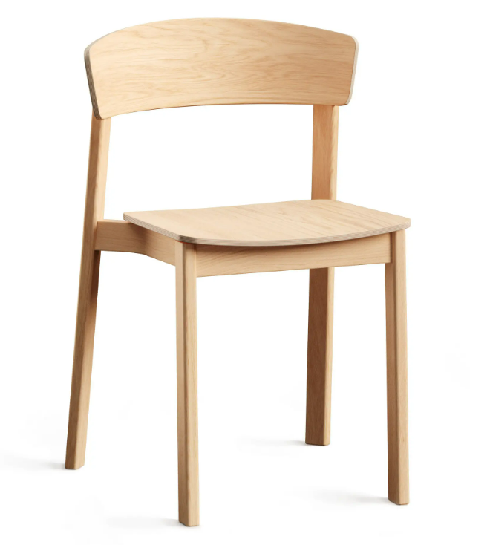 |  | 50 |  | 0.00
2*** | Барний стілець Scat Hemel, h-65 см Розмiри: (ШхГхВ) 44х37х65 см. Матеріал: ясен, бук або дуб Колір: світле дерево Особливості: без підлокітників, фіксована висота, жорсткі, без спинки, на 4 ніжках Максимальне навантаження 120 кг |  |  | 8 |  | 0.00
3 | SOAP Armchair Розмiри: (ШхГхВ) 80х78х85 см. Матеріал каркасу: Метал Колір ніжок: Чорний Матеріал оббивки: Тканина зносостійості не менше 100000 циклів Опорний каркас метал фарбований порошковою емалью (чорний колір) Каркас - фанера 15 мм Наповнювач - поролон щільності 25 Вид: Нерозкладний Максимальне навантаження 120 кг | 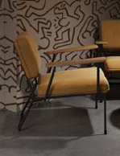 |  | 14 |  | 0.00
Всього вартість пропозиції, грн* |  |  |  |  | 0.00
* Товариство Червоного Хреста України є громадською неприбутковою організацією і просить надати максимальні знижки на товари, вказані у тендерній пропозиції.
** Закупівля відбувається одним лотом.
*** Перед підписанням Договору обов'язкове попереднє надання Постачальником зразку матеріалу позицій №1 та №2 для погодження Замовником.

Умови оплати _______________________________ (прописати).
Термін поставки з дати підписання договору ______________________ (вказати кількість календарних днів).

Примітка: вартість одиниці продукції та загальну вартість пропозиції потрібно заповнювати у гривнях, зазначаючи цифрове значення, яке має не більше двох знаків після коми.
Ми погоджуємось, що всі витрати, пов’язані з доставкою товару, завантажувально-розвантажувальними роботами, остаточні заміри на об'єкті, підйом на поверх (цокольний поверх), збірка, встановлення відповідно до схем планування (надаються Замовником), прибирання сміття його утилізацію здійснюються за рахунок Постачальника за наданою адресою.
Ми погоджуємося з умовами, що Замовник має право розділити дану закупівлю між декількома постачальниками за умови наявності більш вигідних умов на різні позиції.
Ми погоджуємося з умовами, що Замовник має право самостійно змінювати обсяги закупівлі в залежності від наявного фінансування до підписання договору.
Ми погоджуємося з умовами, що Ви можете відхилити нашу чи всі надані пропозиції, та розуміємо, що Ви не обмежені у прийнятті будь-якої іншої пропозиції з більш вигідними для Вас умовами.
Ми погоджуємось зафіксувати цінову пропозицію протягом 90 днів календарних днів з моменту подачі
Подаючи свою пропозицію ми підтверджуємо повну комплектацію та відповідність умовам зазначеним у Оголошенні.
Учасники повинні надсилати тендерні пропозиції з підписом і печаткою

 | Керівник організації/ФОП:____________________________ ( ____________________)
 | МП підпис ПІБ

